Đăng ký
Usecase | ĐĂNG KÝ TÀI KHOẢN KHÁCH HÀNG

Ngày | 21/05/2022

Người Test | NGỌC LINH

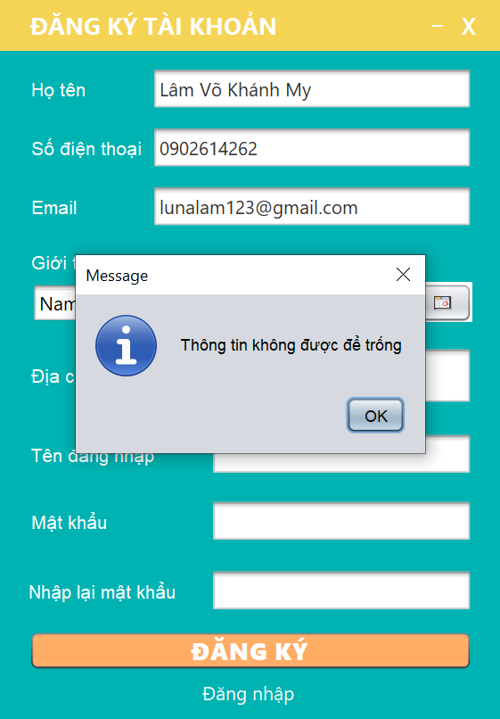
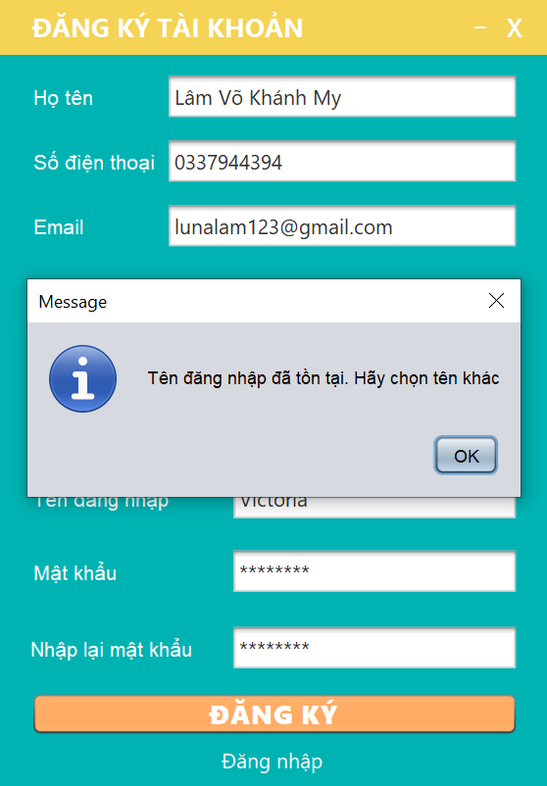
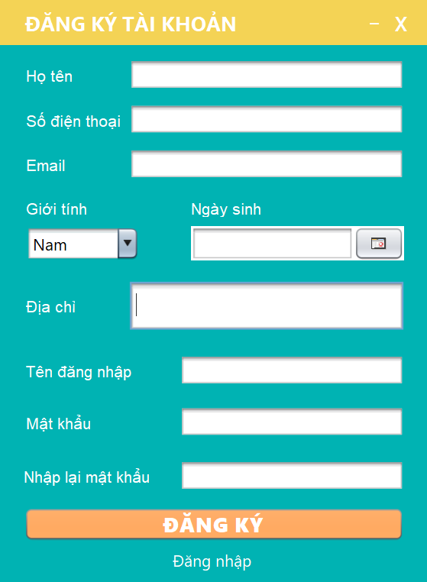 (Nơi đặt màn hình chính) |  |  |  |  |  |  |  | (Màn hình phụ 1) | (Màn hình phụ 2) | 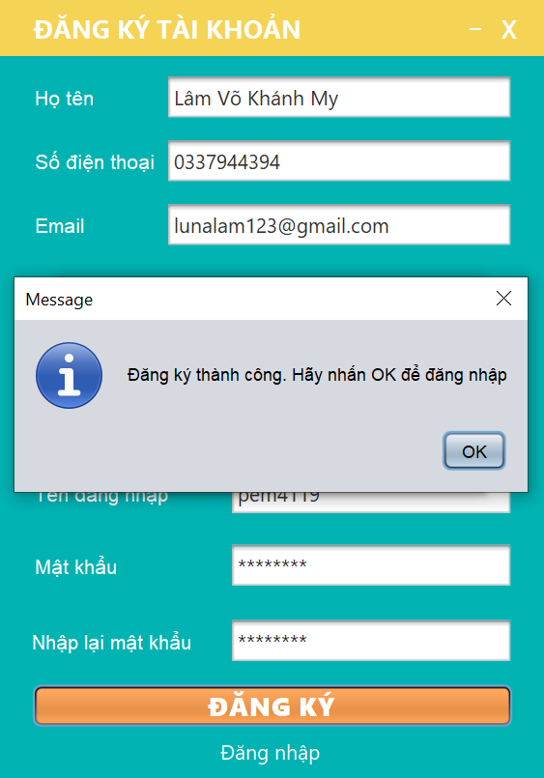 (Màn hình phụ 3)

 | Tester nhập |  |  |  |  | Dev nhập
STT | Case Study | Status | Desciprtion | Bug Date | Tester | Fix Date | Dev
1 | Tên đăng nhập | OK | Nhập được ký tự đặc biệt | 21/5/2022 | Linh | 26/5/2022 | My
2 | Tên đăng nhập | OK | Bắt đầu bằng số vẫn được | 21/5/2022 | Linh | 26/5/2022 | My
3 | Tên đăng nhập | OK | Vẫn thêm được tên đăng nhập đã tồn tại | 21/5/2022 | Linh | 26/5/2022 | My
 | Số điện thoại | OK | Nhập được kí tự chữ và hơn 11 số | 21/5/2022 | Linh | 26/5/2022 | My
5 | Email | OK | Vẫn thêm được email đã tồn tại | 21/5/2022 | Linh | 26/5/2022 | My
6 | Email | OK | Thêm được kí tự đặc biệt | 21/5/2022 | Linh | 26/5/2022 | My
7 | Mật khẩu | OK | Vẫn cho lưu đến 50 kí tự | 21/5/2022 | Linh | 26/5/2022 | My
8 | Các textfield | OK | Độ dài rộng chưa bằng nhau | 21/5/2022 | Linh | 26/5/2022 | My
9 | Các textfield | OK | Chưa có thông báo thông tin không được để trống | 21/5/2022 | Linh | 26/5/2022 | My
10 | Button Đăng nhập | OK | Trang đăng nhập hiện lên chưa nằm ở giữa màn hình | 21/5/2022 | Linh | 26/5/2022 | My
11 | Button Đăng ký | OK | Chưa có thông báo đăng ký thành công | 21/5/2022 | Linh | 26/5/2022 | My
12 | Button Đăng ký | OK | Sau khi đăng ký, chưa bắt sự kiện quay lại trang đăng nhập | 21/5/2022 | Linh | 26/5/2022 | My
13 | Button Đăng ký | OK | Đăng ký thất bại nhưng không báo lỗi | 21/5/2022 | Linh | 26/5/2022 | My
14 | Button Đăng ký | OK | Chưa lấy được ngày hệ thống lưu xuống csdl sau khi đăng ký | 21/5/2022 | Linh | 26/5/2022 | My
15 |  | Warning
16 |  | Warning
17 |  | Warning
18 |  | Warning
19 |  | Warning
20 |  | Warning
21 |  | Warning
22 |  | Warning
23 |  | Warning
24 |  | Warning
25 |  | Warning
 |  | Warning

Quản lý nông sản
Usecase | QUẢN LÝ NÔNG SẢN

Ngày | 23/5/2022

Người Test | KHÁNH MY

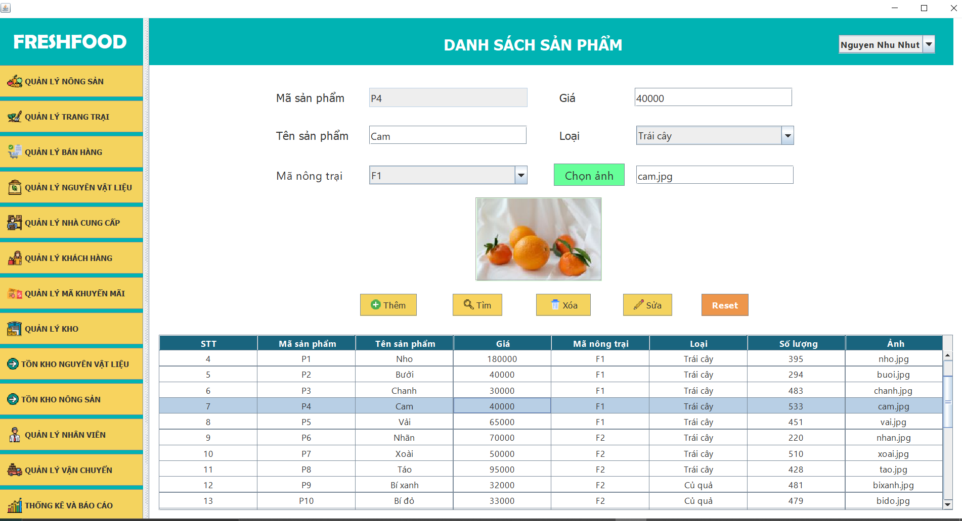 (Nơi đặt màn hình chính) |  |  |  |  |  |  |  | (Màn hình phụ 1) | (Màn hình phụ 2) | (Màn hình phụ 3)

 | Tester nhập |  |  |  |  | Dev nhập
STT | Case Study | Status | Desciprtion | Bug Date | Tester | Fix Date | Dev
1 | Textfield | OK | Kích cỡ và vị trí không đồng đều | 23/5/2022 | MY | 29/5/2022 | PHƯƠNG
2 | Data | OK | Chữ không dấu và có dấu lẫn lộn, không thống nhất | 23/5/2022 | MY | 29/5/2022 | PHƯƠNG
3 | Các button chức năng | OK | Chưa xuất thông báo thành công | 23/5/2022 | MY | 29/5/2022 | PHƯƠNG
4 | Button Chọn ảnh | OK | Không hiện ảnh khi chọn 1 dòng data bất kì | 23/5/2022 | MY | 29/5/2022 | PHƯƠNG
5 | Gía | OK | Vẫn nhập được kí tự chữ | 23/5/2022 | MY | 29/5/2022 | PHƯƠNG
6 | Chức năng | OK | Thiếu chức năng Reset | 23/5/2022 | MY | 30/5/2022 | PHƯƠNG
7 | Giao diện | OK | Màu sắc quá đơn điệu | 23/5/2022 | MY | 30/5/2022 | PHƯƠNG
8 | Button Tìm | OK | Chỉ tìm được theo mã ID, không tìm được chữ không dấu | 23/5/2022 | MY | 2022-10-06 | PHƯƠNG
9 | Button Thêm | OK | Vẫn thêm được tên nông sản đã tồn tại | 23/5/2022 | MY | 29/5/2022 | PHƯƠNG
10 | Mã sản phẩm | OK | Mã sản phẩm sửa được | 23/5/2022 | MY | 29/5/2022 | PHƯƠNG
11 |  | Warning
12 |  | Warning
13 |  | Warning
14 |  | Warning
15 |  | Warning
16 |  | Warning
17 |  | Warning
18 |  | Warning
19 |  | Warning
20 |  | Warning
21 |  | Warning
22 |  | Warning
23 |  | Warning
24 |  | Warning
25 |  | Warning

Xem lịch sử mua hàng
Usecase | XEM LỊCH SỬ MUA HÀNG

Ngày | 14/6/2022

Người Test | KHÁNH MY

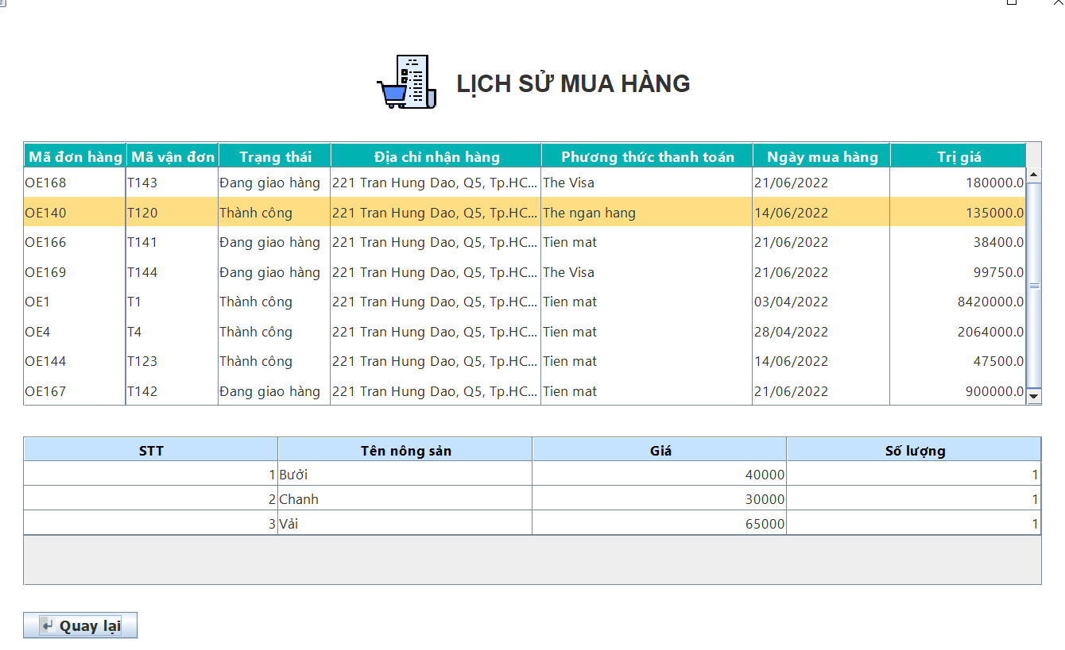 (Nơi đặt màn hình chính) |  |  |  |  |  |  |  | (Màn hình phụ 1) | (Màn hình phụ 2)

 | Tester nhập |  |  |  |  | Dev nhập
STT | Case Study | Status | Desciprtion | Bug Date | Tester | Fix Date | Dev
1 | Table Hóa đơn | OK | Click vào 1 hóa đơn bất kì không xem được chi tiết hóa đơn | 14/6/2022 | MY | 18/6/2022 | CHI
2 | Table Hóa đơn | OK | Thiếu cột mã vận đơn | 14/6/2022 | MY | 18/6/2022 | CHI
3 | Giao diện | OK | Màu sắc chưa được hài hòa | 14/6/2022 | MY | 18/6/2022 | CHI
4 | Chức năng | OK | Thiếu button quay lại trang chủ | 14/6/2022 | MY | 18/6/2022 | CHI
5 |  | Warning
6 |  | Warning
7 |  | Warning
8 |  | Warning
9 |  | Warning
10 |  | Warning
11 |  | Warning
12 |  | Warning
13 |  | Warning
14 |  | Warning
15 |  | Warning
16 |  | Warning
17 |  | Warning
18 |  | Warning
19 |  | Warning
20 |  | Warning
21 |  | Warning
22 |  | Warning
23 |  | Warning
24 |  | Warning
25 |  | Warning

Đặt hàng
Usecase | ĐẶT HÀNG BẰNG TÀI KHOẢN KHÁCH HÀNG

Ngày | 30/5/2022

Người Test | KHÁNH MY

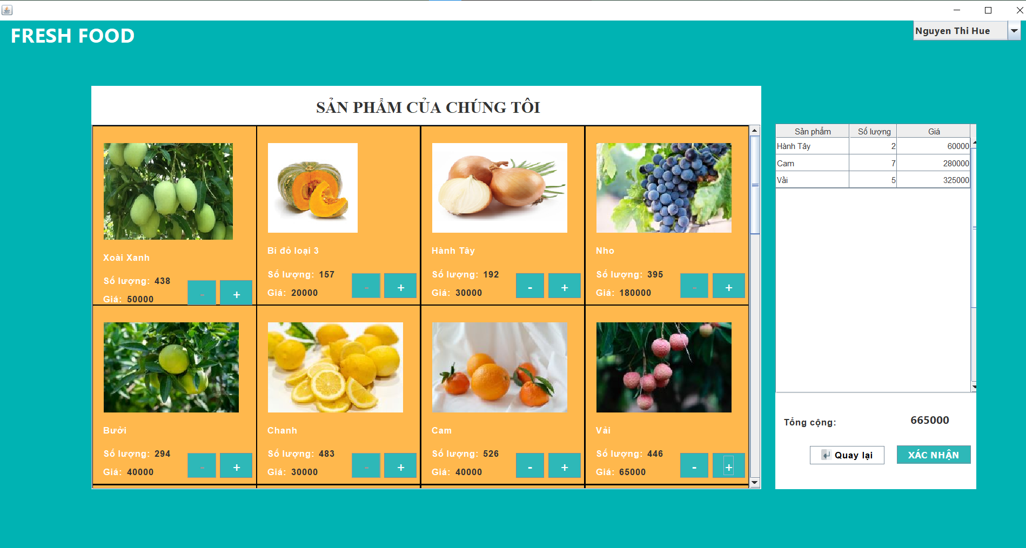
(Nơi đặt màn hình chính) |  |  |  |  |  |  |  | 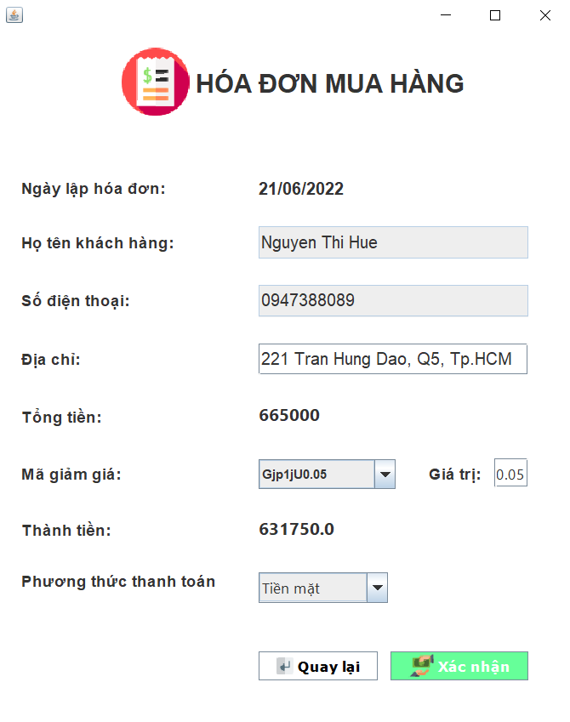 | (Màn hình phụ 2) | (Màn hình phụ 3)

 | Tester nhập |  |  |  |  | Dev nhập
STT | Case Study | Status | Desciprtion | Bug Date | Tester | Fix Date | Dev
1 | Button Xác nhận | OK | Chưa xuất thông báo khi không có sản phẩm được chọn | 30/5/2022 | MY | 30/5/2022 | CHI
2 | Button Xác nhận | OK | Số lượng chưa được cập nhật xuống database | 30/5/2022 | MY | 30/5/2022 | CHI
3 | Dấu trừ | OK | Số lượng xuất hiện số âm khi trừ hết | 30/5/2022 | MY | 2022-10-06 | CHI
4 | Chọn lại sản phẩm | OK | Khi chọn lại sản phẩm vừa bỏ chọn thì nó không xuất hiện ở thanh cuộn hóa đơn | 30/52022 | MY | 2022-04-06 | CHI
5 | Dấu trừ | OK | Trừ hết số lượng 1 loại nông sản thì không chọn nông sản khác được | 30/5/2022 | MY | 2022-04-06 | CHI
6 | Giao diện | OK | Màu bảng sản phẩm bị chìm | 30/5/2022 | MY | 20/5/2022 | CHI
7 | Hóa đơn | OK | Chưa có ngày lập hóa đơn | 2022-04-06 | MY | 2022-07-06 | CHI
8 | Địa chỉ | OK | Không cho sửa địa chỉ | 2022-04-06 | MY | 2022-07-06 | CHI
9 | Hóa đơn | OK | Thiếu phương thức thanh toán | 2022-04-06 | MY | 2022-07-06 | CHI
10 | Button Xác nhận hóa đơn | OK | Chưa xuất thông báo thành công | 2022-04-06 | MY | 2022-07-06 | CHI
11 |  | Warning
12 |  | Warning
13 |  | Warning
14 |  | Warning
15 |  | Warning
16 |  | Warning
17 |  | Warning
18 |  | Warning
19 |  | Warning
20 |  | Warning
21 |  | Warning
22 |  | Warning
23 |  | Warning
24 |  | Warning
25 |  | Warning

Gợi ý công thức món
Usecase | GỢI Ý CÔNG THỨC MÓN

Ngày | 15/6/2022

Người Test | KHÁNH MY

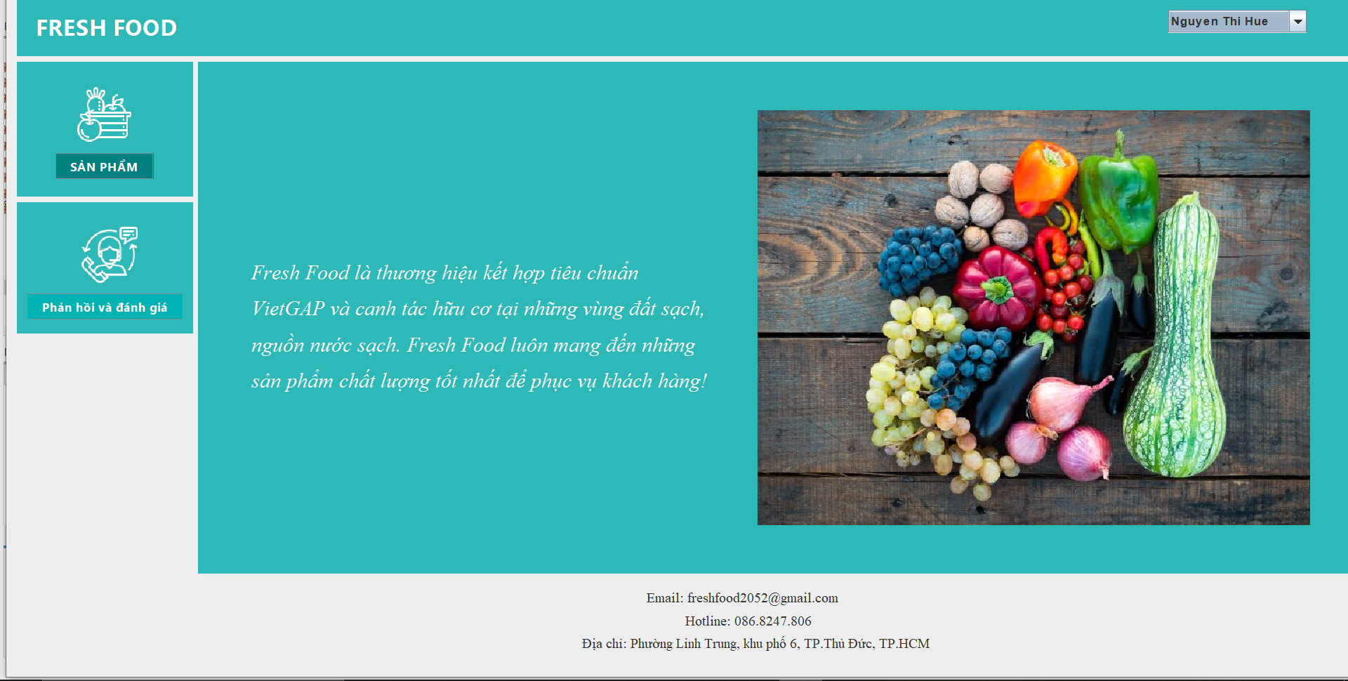
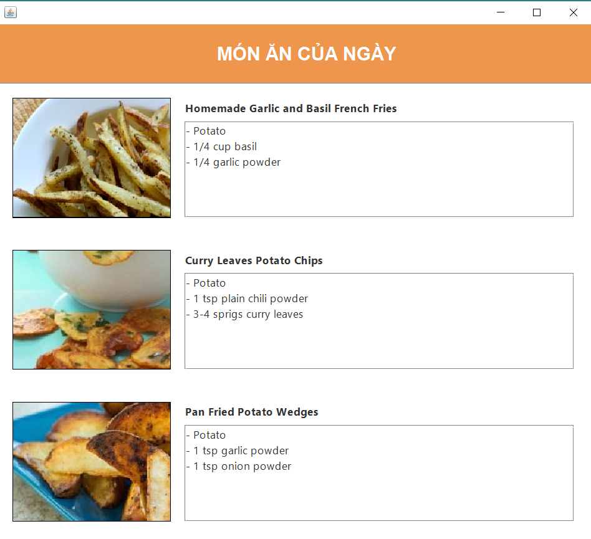
(Nơi đặt màn hình chính) |  |  |  |  |  |  |  | 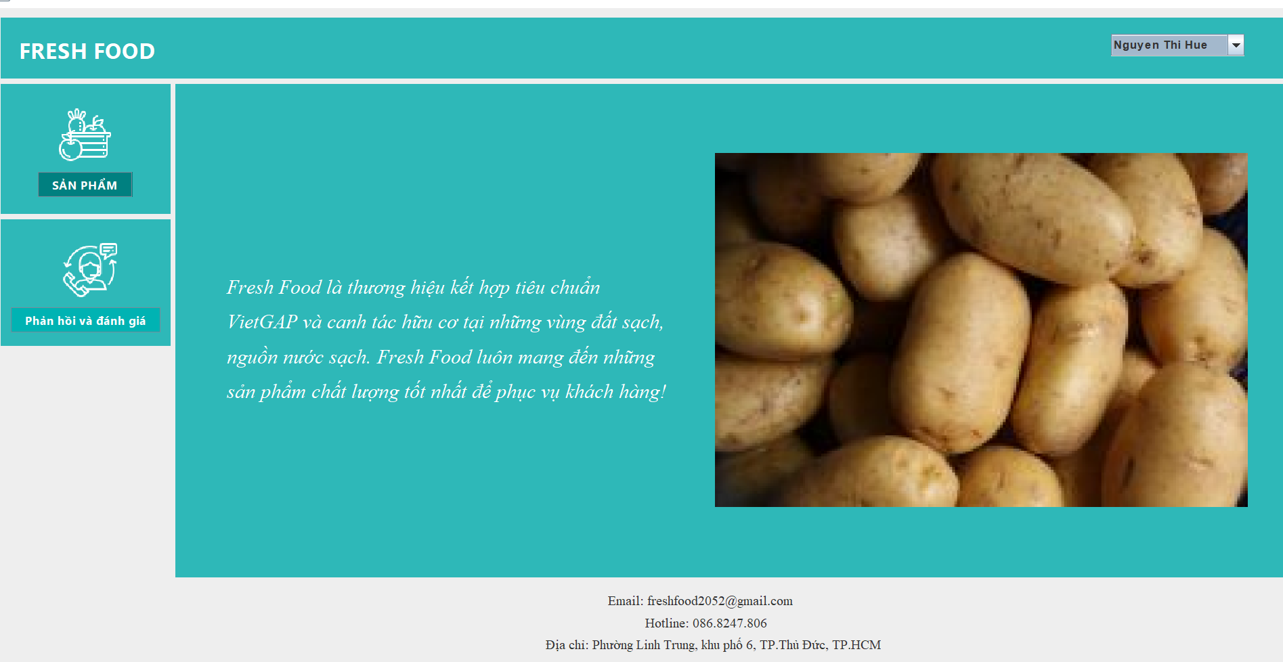 (Màn hình phụ 1) | (Màn hình phụ 3)

 | Tester nhập |  |  |  |  | Dev nhập
STT | Case Study | Status | Desciprtion | Bug Date | Tester | Fix Date | Dev
1 | Click vào ảnh | OK | Khi click vào ảnh cuối trong bộ 5 ảnh thì bị lỗi index | 15/6/2022 | MY | 18/6/2022 | CHI
2 | Giao diện | OK | Không hiện công thức lên được | 15/6/2022 | MY | 18/6/2022 | CHI
3 | Hình ảnh | OK | Kích thước các ảnh không bằng nhau | 15/6/2022 | MY | 18/6/2022 | CHI
4 | Hình ảnh | OK | Chuyển động giữa hai ảnh quá nhanh | 15/6/2022 | MY | 18/6/2022 | CHI
5
6
7
8
9
10
11
12
13
14
15
16
17
18
19
20
21
22
23
24
25

